Sheet1
【ランダム数の生成】
 | typing_str.jsに、単語集を配列で格納した変数strDataがあります。
 | このstrDataはgame.htmlで使用することが出来ます。

 | strDataの中には120個の単語が格納されています。

 | そのため単語はstrData[0] ～ strData[119]まで指定が出来ます。

 | 今回のゲームはランダムで単語を表示したいので、0～119までのランダムの数字を生成します。
 | ランダムの数字を生成するには以下を使います。
 |  | Math.random()
 |  |  | 0 以上 1 未満 (0 は含むが、 1 は含まない) の範囲の乱数を生成します。
 |  |  | 例：0.9067797558124009

 |  | Math.floor()
 |  |  | ()の中の値から小数点以下を切り捨てます。
 |  |  | 例：123.5678 → 123

 | Math.random()で生成された数値は小数点以下なので0以上の数にしたいです。
 | その場合は
 |  | Math.random() * 100
 | とすれば、0.000000000000000 ～ 99.99999999999999までの数値が生成されます。

 | strDataの配列を指定したいので0～119までの数が欲しいです。
 | ということで
 |  | Math.random() * 120
 | とすれば、0.000000000000000 ～ 119.9999999999999までの数値が生成されます。

 | 120を掛け算すれば良いですが、strDataに格納されている単語の数が変わった場合に修正が必要です。
 | 配列に格納されている数は
 |  | strData.length
 | で取得できます。
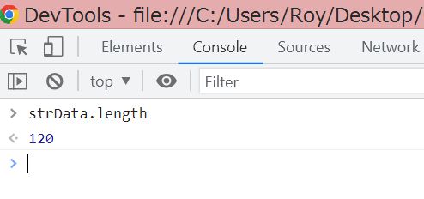

 | そのため
 |  | Math.random() * strData.length
 | とすれば、0.000000000000000 ～ 119.9999999999999までの数値が生成されます。
 | strDataの単語集の数が変わっても安心ですね。

 | 配列を指定するには整数である必要があるので
 |  | Math.floor(Math.random() * strData.length)
 | で整数に変換します。
 | これによってstrDataの配列分のランダム数値が生成できます。

【単語の表示】

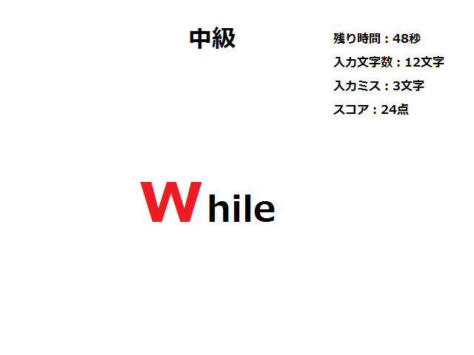

入力対象

単語

 | タイピングゲームの仕様としては画面に単語を表示し、入力されたキーボードのキーと入力対象の文字を比較します。
 | 画面には入力対象の文字が分かるようにフォントサイズを大きくし、赤文字で表示します。
 | そのため単語全てを一度に表示するのではなく、1文字ずつ表示して入力対象の文字の場合はCSSで変更する必要があります。

 | ※以下はランダムで選ばれた単語が「While」という文字列だった場合を例とします。

 | 「While」という文字列が配列に格納されていますが、実は「While」も配列として格納されています。
 | 意味が分かりませんね。
 | strDataという配列を以下のように指定することで1文字ずつ抽出することができます。

 |  | X：ランダムで生成された値です（単語を指定します）
 |  | Y：単語の文字列の○文字目を指定します
 |  | strData[X][Y]

 | つまり
 |  | strData[X][0] |  |  | → | W
 |  | strData[X][1] |  |  | → | h
 |  | strData[X][2] |  |  | → | i
 |  | strData[X][3] |  |  | → | l
 |  | strData[X][4] |  |  | → | e
 | と言った感じです。

 | 配列に格納された単語の文字列を1文字ずつ画面に表示したいので、文字列の文字数分ループしたいです。
 | for文を使うと良いでしょう。
 |  | for (let i = 0; i < 5; i++){
 |  |  | // 画面表示処理
 |  | }
 | と言った感じです。
 | ただ、これだと5文字しか表示できないので単語の文字数分を指定します。
 | ランダム数を生成した際と同じで、変数.lengthで文字列の長さを取得することが出来ます。
 |  | for (let i = 0; i < strData[X].length; i++){
 |  |  | // 画面表示処理
 |  | }
 | これで次の単語が表示されても安心ですね。

 | さて肝心な画面表示処理ですが、入力対象だった場合はCSSで変更したいので1文字ずつをタグで囲って表示します。
 | 以下の<div>タグをHTMLに記述し、その中に文字を追加します。
 |  | <div id="disp"></div>
 | 要素の中にhtmlを追加する場合は以下を使用します。
 |  | $( 要素 ).append(追加するhtml);

 | 今回の例で言うとIDが"disp"の<div>タグ内に追加したいので
 |  | $( "#disp" ).append(追加するhtml);
 | となります。

 | 文字を表示するタグは何でもよいのですが、<label>を使います。
 |  | 追加するhtmlは""(ダブルクォーテーション)で囲み、文字列として記述します。
 |  | $( "#disp" ).append("<label>" + strData[X][Y] + "</label>");
 |  |  | ※strDataは変数なので""(ダブルクォーテーション)で囲みません。

 | CSSの変更ですが、1文字ずつ変更したいのでIDを付与したいです。
 |  | $( "#disp" ).append("<label id='char" + 繰り返しの変数（iなど） + "'>" + strData[X][Y] + "</label>");
 | ここで重要なのはID名を記述するのに""(ダブルクォーテーション)を使っていましたが、既に文字列を記述するために使用している所です。
 | 上記は見にくいですが、ID名のところに'(シングルクォーテーション)を記載しています。
 | これによりHTMLに追加された際は
 |  | <label id='char0'>W</label>
 |  | <label id='char1'>h</label>
 |  | <label id='char2'>i</label>
 |  | <label id='char3'>l</label>
 |  | <label id='char4'>e</label>
 | となり、ID名も'(シングルクォーテーション)で囲われます。

 | これでIDを指定してCSSを変更できるようになりました。
 | 単語の表示は何度も呼ぶ処理なので関数にしておくと良いでしょう。
 | 上記をソースで書くと以下のようになります。
 |  | function strDisp(){
 |  |  | for (let i = 0; i < strData[X].length; i++){
 |  |  |  | // 画面表示処理
 |  |  |  | $( "#disp" ).append("<label id='char" + i + "'>" + strData[X][i] + "</label>");
 |  |  | }
 |  |  | // 1文字目のCSSを変更
 |  |  | $("#char0").css({
 |  |  |  | color: "red",
 |  |  |  | font-size: "50px"
 |  |  | });
 |  | }

【キーボード押下時の処理】
 | キーボードが押下された際に動く処理は複数あります。
 | 恐らくどれでも良いと思います。
 |  | $(要素).keydown()
 |  |  | キーを押すと発生します。
 |  |  | shiftやalt等の修飾キーも発生します。Enterキーも発生します。

 |  | $(要素).keyup()
 |  |  | キーを離した時に発生します。
 |  |  | shiftやalt等の修飾キーも発生します。Enterキーも発生します。

 |  | $(要素).keypress()
 |  |  | キーを押すと発生します。
 |  |  | shiftやalt等の修飾キーは発生しません。Enterキーは発生します。

 | 今回は<input>に入力された際に動いてほしいので、要素は<input>のタグ もしくは <input>のタグのIDを指定します。
 | 例として以下の<input>タグがあるとします。
 |  | <input type="text" id="input_key">

 |  | $("#input_key").keypress(function(e){
 |  |  | // キーが入力された際の処理
 |  | });
 | このeという引数に押下されたキー情報が格納されます。
 | 「a」を入力した際のeの中を見ると色々入ってて意味が分かんないですね
 | でもよく見ると入力した「a」というのが入ってますね。
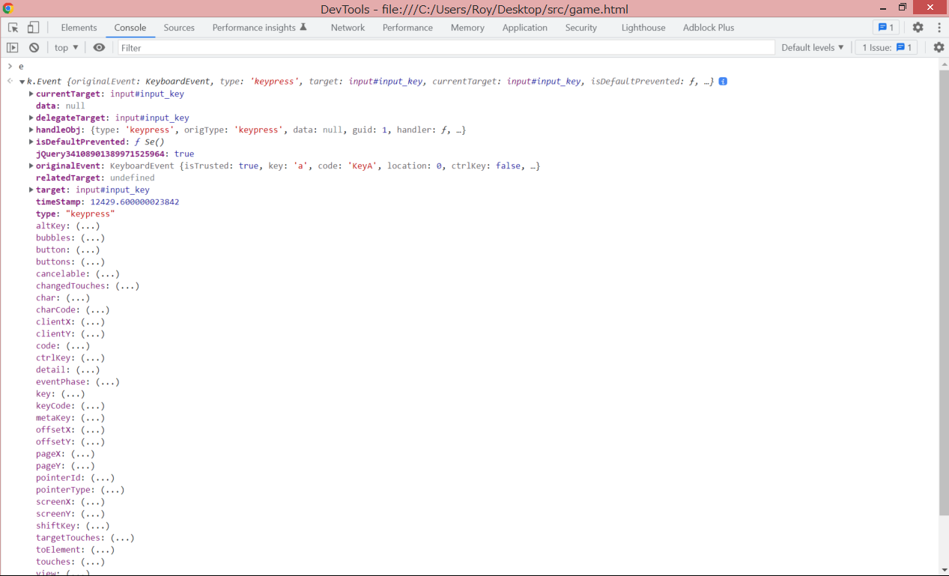

これ

 | e の中の originalEvent の中の key に入ってるっぽいですね。
 | F12コンソール画面で確認すると、

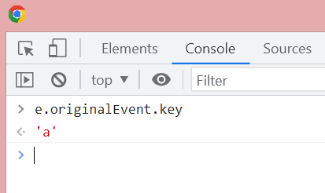

 | 入力した「a」が入ってますね。
 | これでどのキーが入力されたのかが分かりました。
 | ここからが本番ですが、取得したキーの値と入力対象の文字が合致していたら色々と処理をする必要があります。
 |  | ・スコアを加算
 |  | ・入力対象だった今の文字のCSSを元に戻す
 |  | ・次の文字を入力対象にする
 |  | ・入力対象になった文字のCSSを変更
 |  | と言った感じですかね。
 | また、全ての文字を入力し終えたら新しく単語を表示する必要があります。
 | 【単語の表示】で作った関数を呼ぶと良いでしょう。

 | この他にも考慮しなければいけない処理がありますが、ここからはとりあえず頑張ってみてください！

